経済収支比率
 | 42. 経常収支比率

 | 時点 2019(R1)年度（毎年） |  |  |  |  |  |  | 平 均 値 |  |  |  | 93.1
 | 単位 ％ |  |  |  |  |  |  | 標準偏差 |  |  |  | 3.8
 | 市町村名 | 指標 | 順位 |  | #REF! | 備考 | 市町村名 | 指標 | 順位 |  | #REF! | 備考

 | 市町村平均 | 93.1 |  | － |  |  | 八街市 | 95.5 |  | 15
 | 千葉市 | 98.5 |  | 4 |  |  | 印西市 | 87.0 |  | 49
 | 銚子市 | 95.2 |  | 17 |  |  | 白井市 | 94.3 |  | 25
 | 市川市 | 91.6 |  | 34 |  |  | 富里市 | 96.4 |  | 11
 | 船橋市 | 96.1 |  | 12 |  |  | 南房総市 | 93.7 |  | 29
 | 館山市 | 98.7 |  | 3 |  |  | 匝瑳市 | 94.5 |  | 24
 | 木更津市 | 94.2 |  | 26 |  |  | 香取市 | 89.6 |  | 45
 | 松戸市 | 94.2 |  | 26 |  |  | 山武市 | 92.6 |  | 30
 | 野田市 | 95.8 |  | 14 |  |  | いすみ市 | 91.0 |  | 41
 | 茂原市 | 94.8 |  | 21 |  |  | 大網白里市 | 99.7 |  | 1
 | 成田市 | 84.6 |  | 54 |  |  | 酒々井町 | 97.4 |  | 9
 | 佐倉市 | 95.9 |  | 13 |  |  | 栄町 | 97.5 |  | 8
 | 東金市 | 92.0 |  | 33 |  |  | 神崎町 | 91.3 |  | 36
 | 旭市 | 86.8 |  | 51 |  |  | 多古町 | 91.1 |  | 39
 | 習志野市 | 97.9 |  | 6 |  |  | 東庄町 | 89.8 |  | 44
 | 柏市 | 91.2 |  | 37 |  |  | 九十九里町 | 87.8 |  | 48
 | 勝浦市 | 94.8 |  | 21 |  |  | 芝山町 | 92.3 |  | 31
 | 市原市 | 90.2 |  | 43 |  |  | 横芝光町 | 94.7 |  | 23
 | 流山市 | 86.8 |  | 51 |  |  | 一宮町 | 90.8 |  | 42
 | 八千代市 | 97.3 |  | 10 |  |  | 睦沢町 | 92.1 |  | 32
 | 我孫子市 | 94.9 |  | 20 |  |  | 長生村 | 88.2 |  | 47
 | 鴨川市 | 99.4 |  | 2 |  |  | 白子町 | 89.5 |  | 46
 | 鎌ケ谷市 | 97.9 |  | 6 |  |  | 長柄町 | 98.1 |  | 5
 | 君津市 | 91.6 |  | 34 |  |  | 長南町 | 84.9 |  | 53
 | 富津市 | 91.1 |  | 39 |  |  | 大多喜町 | 91.2 |  | 37
 | 浦安市 | 86.9 |  | 50 |  |  | 御宿町 | 94.1 |  | 28
 | 四街道市 | 95.5 |  | 15 |  |  | 鋸南町 | 95.1 |  | 18
 | 袖ケ浦市 | 95.1 |  | 18

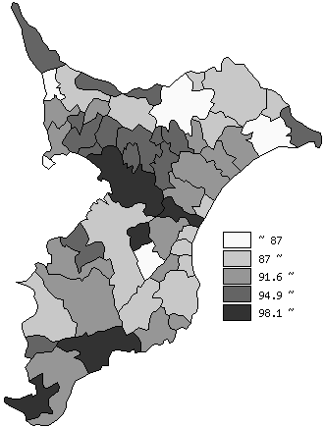
 | 市町村平均の推移
平成27年度 | 88.5
平成28年度 | 90.9
平成29年度 | 91
平成30年度 | 92.1
令和元年度 | 93.1

《備 考》 ・資料出所 総務省「市町村別決算状況調」 ・算出方法 経常経費充当一般財源等÷（経常一般財源等総額＋減収補塡債特例分＋ 臨時財政対策債）

